obligaciones Mhorizon
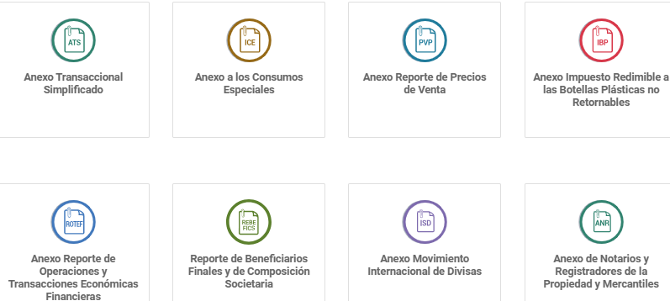

Observación | Listado Obligaciones | Imtpo. /obligación | ENTIDAD | TIPO OBLIG. | PERIODICIDAD | MES DECLARACION
 | Declaración del IVA (Mensual) | IVA | SRI | DECLARACION | MENSUAL | todos los meses
 | Declaración de retenciones en la fuente del IR (Mensual) | RET FTE | SRI | DECLARACION | MENSUAL | todos los meses
incluir | Declaración de Autoretenciones en la fuente del IR (Mensual) | RET FTE | SRI | DECLARACION | MENSUAL | todos los meses
eliminar | Declaración de retenciones del IVA |  |  |  | MENSUAL | todos los meses
 | Declaración del Impuesto Redimible a las Botellas Plásticas | IRBP | SRI | DECLARACION | MENSUAL | todos los meses
 | Anexo Transaccional Simplificado - ATS (Mensual) | ATS | SRI | ANEXO | MENSUAL | todos los meses
 | Anexo Impuesto Consumos Especiales | ICE | SRI | ANEXO | MENSUAL | todos los meses
 | Anexo Impuesto Redimible a las Botellas Plásticas | IRBP | SRI | ANEXO | MENSUAL | todos los meses
 | Pago de aportes al IESS |  | IESS | Pago | MENSUAL | todos los meses
 | Fondos de reserva |  | IESS | Pago | MENSUAL | todos los meses
eliminar | Anexo REOC (operaciones con el exterior) |  |  |  | MENSUAL | todos los meses
 | Impuesto a los Consumos Especiales - ICE (Mensual) | ICE | SRI | DECLARACION | MENSUAL | todos los meses
 | Impuesto a la Salida de Divisas - ISD (Mensual) | ISD | SRI | DECLARACION | MENSUAL | todos los meses
 | Declaración del IVA (Régimen RIMPE) | IVA | SRI | DECLARACION | SEMESTRAL | enero y julio
 | Declaración de Impuesto a la Renta (Régimen RIMPE semestral) | IR | SRI | DECLARACION | SEMESTRAL | enero y julio
 | Declaración de retenciones en la fuente del IR (Régimen RIMPE) | RET FTE | SRI | DECLARACION | SEMESTRAL | enero y julio
 | Anexo Transaccional Simplificado - ATS (Régimen RIMPE) | ATS | SRI | ANEXO | SEMESTRAL | enero y julio
eliminar | Impuesto a los Consumos Especiales - ICE (Semestral) |  |  |  | SEMESTRAL | enero y julio
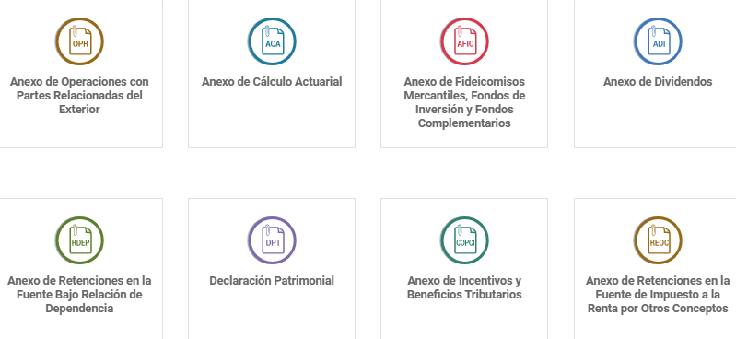
 | Anexo de Precios de Venta al Público (ICE - PVP) | ICE-PVP | SRI | ANEXO | ANUAL | enero
 | Anexo de gastos personales | AGP | SRI | ANEXO | ANUAL | febrero
actualizar | Reporte de accionistas (APS) /Reporte Beneficiarios Finales y Composición Societaria (REBEFICS) | REBEFICS | SRI | ANEXO | ANUAL | febrero
 | Anexo RDEP (relación de dependencia) | RDEP | SRI | ANEXO | ANUAL | febrero
actualizar | Anexo de Operaciones y Transacciones Económicas Financieras (ROTEF) (Retenciones en la Fuente por Operaciones de Transporte) | ROTEF | SRI | ANEXO | ANUAL | febrero
incluir | Impuesto a los Activos en el Exterior | IAE | SRI | DECLARACION | MENSUAL | todos los meses
 | Declaración de Impuesto a la Renta (Personas naturales) | IR | SRI | DECLARACION | ANUAL | marzo
 | Décimo cuarto sueldo |  | MDT | Reporte | ANUAL | marzo (Costa) y agosto (Sierra)
 | Declaración de Impuesto a la Renta (Sociedades) | IR | SRI | DECLARACION | ANUAL | abril
actualizar | Impuesto a la Salida de Divisas - ISD Tarjetas de Credito | ISD | SRI | DECLARACION | ANUAL | abril
incluir | Impuesto a la Salida de Divisas Exportaciones - ISD Presuntivo | ISD | SRI | DECLARACION | ANUAL | julio
 | Presentación de estados financieros |  | SUPER.CIA. | Reporte | ANUAL | abril
 | Participación de utilidades (15%) |  | MDT | Reporte | ANUAL | abril
 | Declaración de Impuesto a la Renta (Personas naturales Régimen RIMPE anual) | IR | SRI | DECLARACION | ANUAL | mayo
 | Anexo de Dividendos (ADI) | ADI | SRI | ANEXO | ANUAL | mayo
 | Declaración Patrimonial Personas Naturales | Patrimonio | SRI | DECLARACION | ANUAL | mayo
 | Patente municipal |  | Municipio | Pago | ANUAL | mayo
 | Impuesto 1.5 por mil sobre activos |  | Municipio | Pago | ANUAL | mayo
 | Tasa de habilitación / LUAE |  | Municipio | Pago | ANUAL | mayo
 | Permiso de funcionamiento |  | Municipio | Pago | ANUAL | mayo
 | Tasa de bomberos |  | Municipio | Pago | ANUAL | mayo
 | Anexo de Operaciones con partes relacionadas | OPRE | SRI | ANEXO | ANUAL | junio
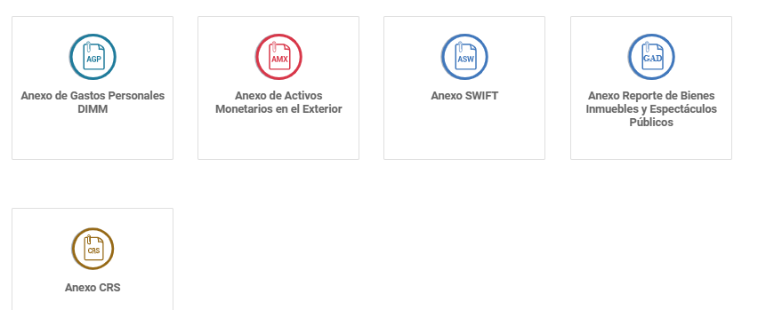
 | Informe de Precios de Transferencia | OPRE | SRI | INFORME | ANUAL | junio
 | Impuesto predial urbano |  | Municipio | Pago | ANUAL | junio
 | Impuesto predial rural |  | Municipio | Pago | ANUAL | junio
 | Declaración del Pago a cuenta sobre utilidades no distribuidas | Imp.Utilidad Acum. | SRI | DECLARACION | ANUAL | agosto
eliminar | Anticipo de Utilidades Acumuladas |  |  |  | ANUAL | agosto
 | Contribución societaria |  | SUPER.CIA. | Pago | ANUAL | septiembre y diciembre
actualizar | Impuesto Tasa Municipal por publicidad exterior |  | Municipio | Pago | ANUAL | octubre
 | Décimo tercer sueldo |  | MDT | Reporte | ANUAL | diciembre
incluir | Reporte Operaciones Inusuales Injustificadas (ROI) | ROI | UAFE | Reporte | MENSUAL | todos los meses
incluir | Reporte Operaciones Iguales o Superiores al Umbral Legal |  | UAFE | Reporte | MENSUAL | todos los meses
incluir | Reporte Ventas a Crédito |  | SUPER.CIA. | Reporte | MENSUAL | todos los meses

